RootFormsマッピング手順
RootFormsマッピング手順

 | 1. アプリケーションランチャーから「RootForms」を検索して選択
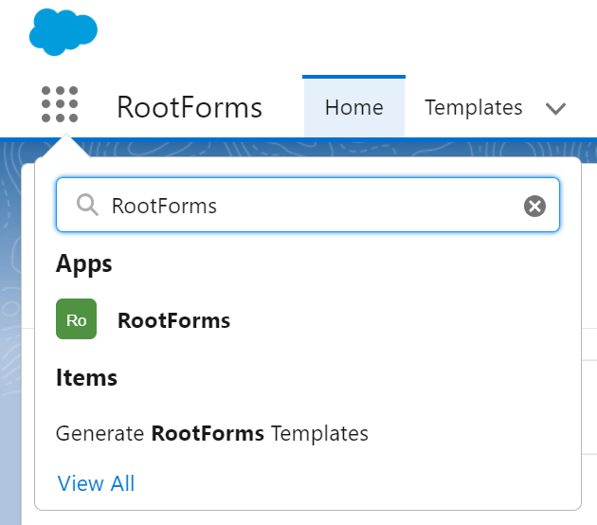

 | 2. 「templates」タブに移動後、マッピング設定したい帳票を選択

 | 3. 右上プルダウン表示から「Map Fields」を選択

 | 4. 各帳票のシートを参照し、マッピングを行う
 |  | ①C列「RootStock_検索項目名」で検索する
 |  | ②検索結果をドラック＆ドロップでマッピングしたい項目であるB列「Word_変数名」下のフォームに移動させる
 |  | ③移動後はフォームにRootStockの変数名が表示されるので、D列と一致するかを確認する
Word_変数名(B列)
RootStock_システム変数名(D列)
RootStock_検索項目名(C列)

